Sheet1
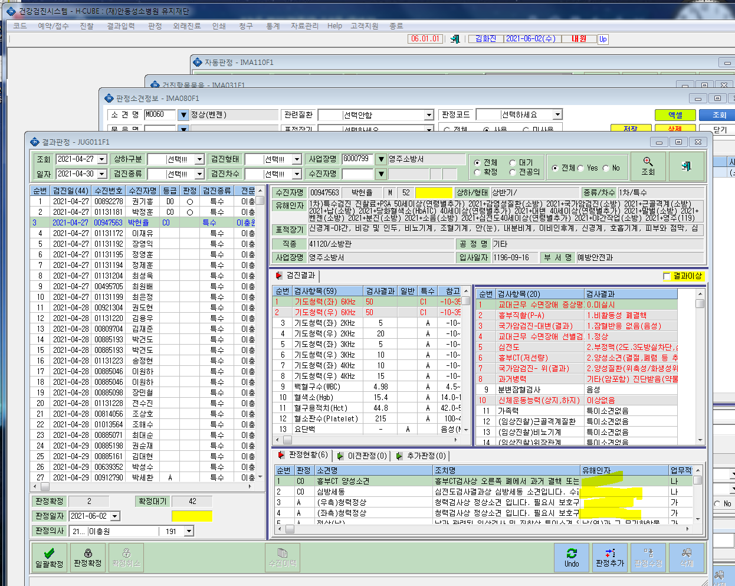
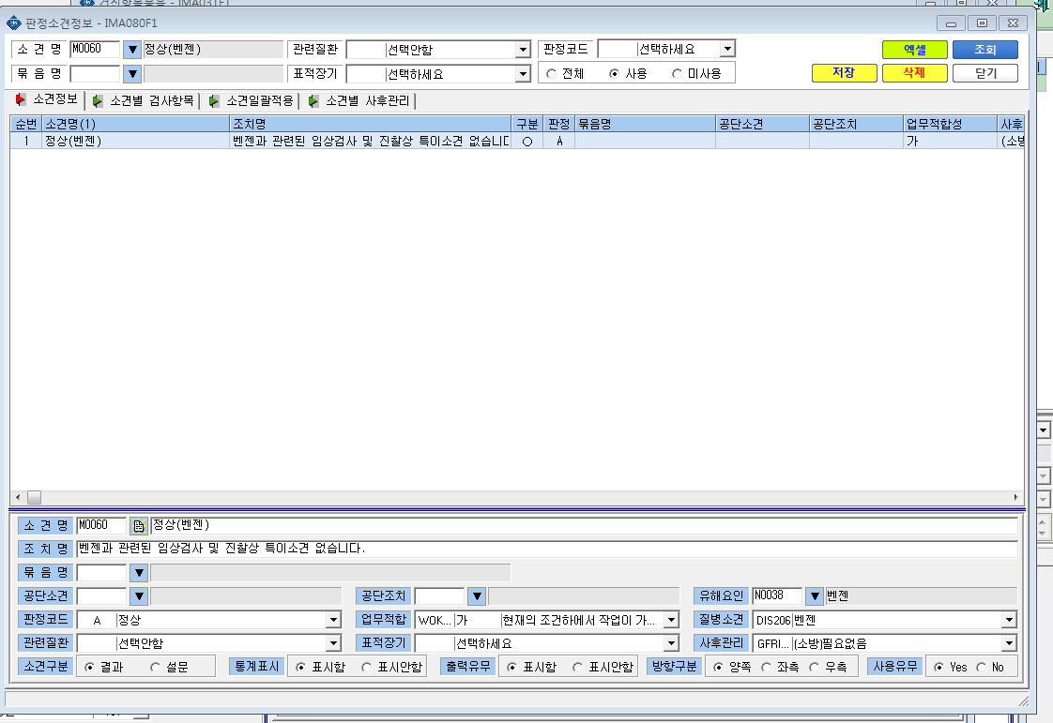
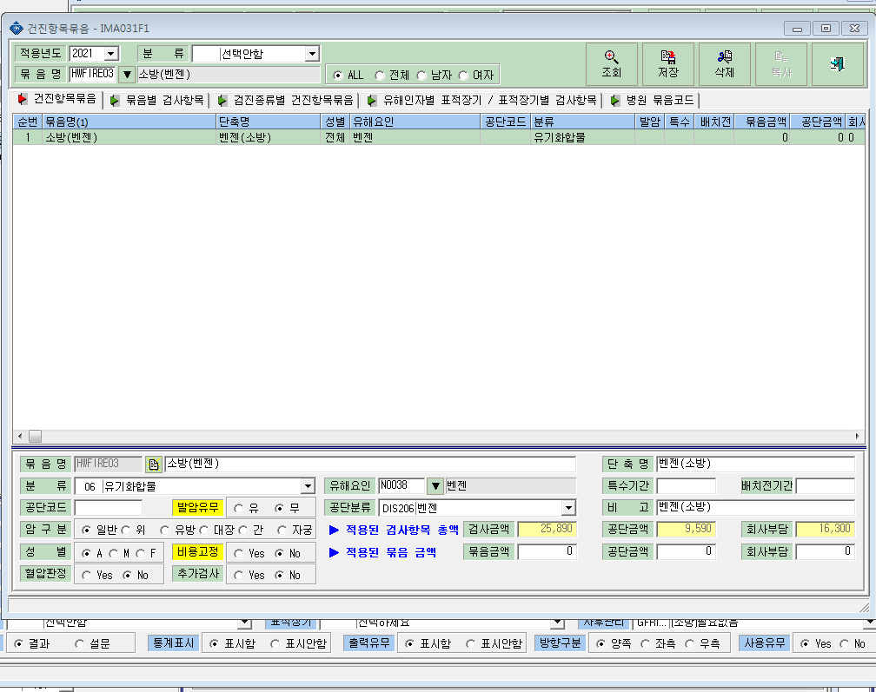
* 판정에서 일괄적으로 판정을 입력을 했는데 유해인자에서 아래와 같이 공란으로 확인이 되며, 다시 들어가서 저장을하면은 유해인자가 뜬다고 진료과장님께서 말씀하시는데요. 다른걸 지정수정해야하나요?

